k-path
 | b1 | b2 | b3 |  |  | route1 | X-Γ-Y |  |  | long | route2 | L-Γ-Z |  |  | long | route3 | M-Γ-N |  |  | long | route4 | R-Γ |  |  | long
Γ | 0 | 0 | 0 |  |  | X | 0 | -0.5 | 0 | 0 | L | 0.5 | -0.5 | 0 | 0 | M | 0 | 0 | 0.5 | 0 | R | 0 | -0.5 | 0.5 | 0
X | 0 | -0.5 | 0 |  |  | Γ | 0 | 0 | 0 | 0.53581024311 | Γ | 0 | 0 | 0 | 0.69115731788 | Γ | 0 | 0 | 0 | 0.87693338907 | Γ | 0 | 0 | 0 | 1.0096833546
Y | 0.5 | 0 | 0 |  |  | Y | 0.5 | 0 | 0 | 0.46653748916 | Z | -0.5 | 0 | 0.5 | 0.81966623173 | N | -0.5 | -0.5 | 0.5 | 0.97434718987
L | 0.5 | -0.5 | 0
Z | -0.5 | 0 | 0.5
M | 0 | 0 | 0.5
N | -0.5 | -0.5 | 0.5
R | 0 | -0.5 | 0.5

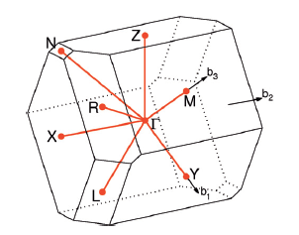

lattice | parameter
a | b | c | α | β | γ |  | V | a1*(a2xa3)
7.302 | 5.873 | 3.882 | 91.13 | 112.55 | 92.43 |  | 153.49505489
 |  | sin | 0.99980552331 | 0.92354522647 | 0.9991007671
 |  | cos | -0.019720942027 | -0.38348952353 | -0.042398787456 |  | a1 | 7.302 | 0 | 0
 |  |  |  |  |  |  | a2 | -0.24900807873 | 5.8677188052 | 0
7.302 | 5.873 | 3.882 | 91.13 | 112.55 | 92.43 |  | a3 | -1.4887063304 | -0.13980175457 | 3.5824758103
 |  |  |  |  |  |  |  |  |  |  | 模长 | 对角大小(cos)
 |  |  |  |  |  |  | b1 | 0.86047456959 | 0.036515914699 | 0.35899723987 | 0.93307497833 | 0.038994101971
 |  |  |  |  |  |  | b2 | 0 | 1.0708054554 | 0.041786878514 | 1.0716204862 | 0.38474640111
（填入前请务必确认基本原则 |  |  |  |  |  |  | b3 | 0 | 0 | 1.7538667781 | 1.7538667781 | 0.054108103138 |  |  |  |  | X-Γ-Y | L-Γ-Z | M-Γ-N | R-Γ
布里渊区.pdf
High-throughput electronic band structure calculations: Challenges and tools - ScienceDirect
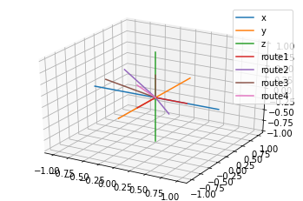

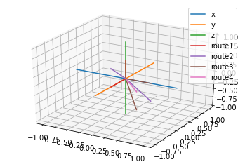
a | b | c | α | β | γ
7.302 | 5.873 | 3.882 | 91.13 | 112.55 | 92.43

